1. Serial
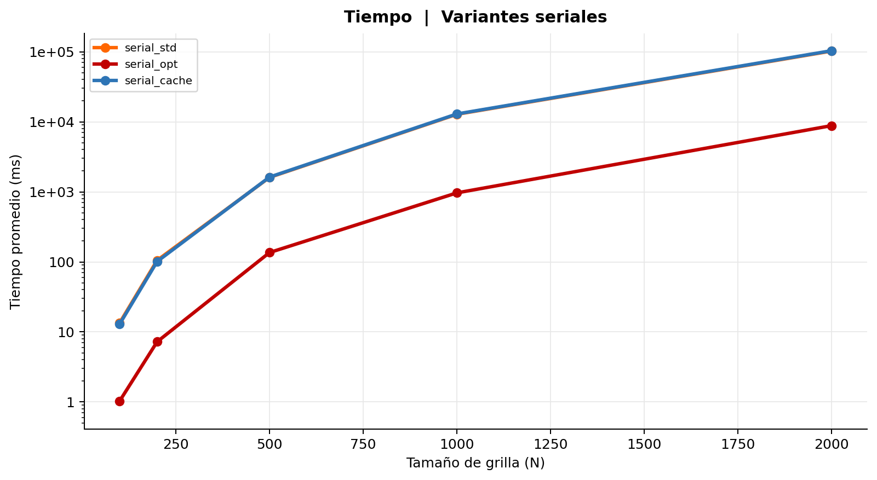
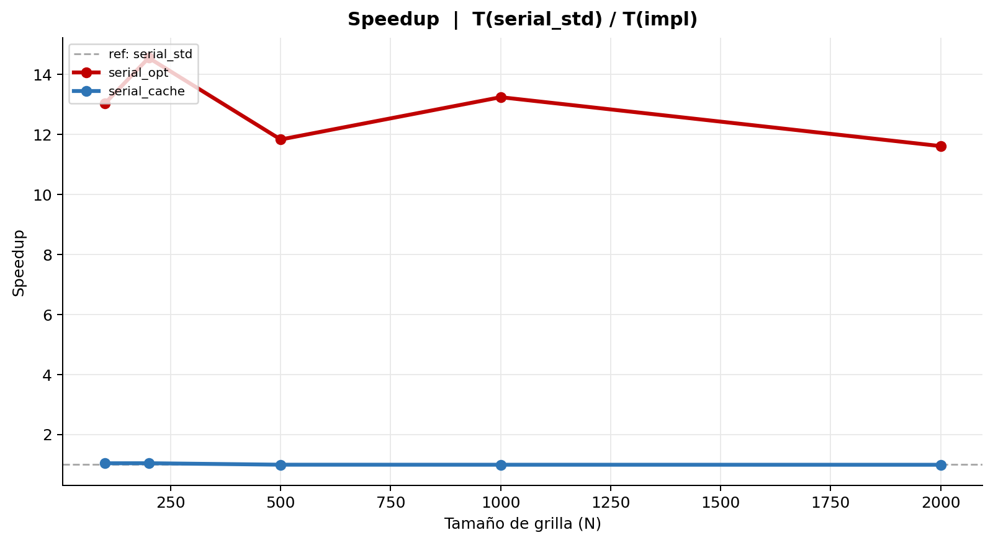
Serial | serial_std vs serial_opt vs serial_cache
Tabla 1 — Mediciones individuales (ms)
Secuencial estándar
Rep | N = 100 | N = 200 | N = 500 | N = 1K | N = 2K
1 | 13.485 | 104.554 | 1,607.344 | 12,853.034 | 101,865.591
2 | 13.473 | 104.353 | 1,607.068 | 12,768.891 | 101,887.225
3 | 13.480 | 108.838 | 1,606.918 | 12,760.332 | 101,883.992
4 | 13.435 | 104.659 | 1,607.093 | 12,756.565 | 103,268.970
5 | 13.457 | 105.043 | 1,606.484 | 12,766.743 | 101,807.259
6 | 13.523 | 108.869 | 1,606.633 | 12,860.143 | 104,178.280
7 | 13.435 | 104.370 | 1,607.711 | 12,858.129 | 101,852.757
8 | 13.449 | 104.391 | 1,607.186 | 12,853.141 | 101,879.812
9 | 13.535 | 104.357 | 1,608.238 | 12,757.168 | 102,672.574
10 | 13.463 | 104.299 | 1,630.843 | 12,764.037 | 102,183.326
Promedio | 13.474 | 105.373 | 1,609.552 | 12,799.818 | 102,347.979
Desv. Est. | 0.032 | 1.753 | 7.113 | 46.146 | 758.141
CV (%) | 0.24 | 1.66 | 0.44 | 0.36 | 0.74
Iter. prom. | 30,849 | 122,171 | 758,964 | 3,029,711 | 12,106,565

Secuencial optimizado (-O3 full)
Rep | N = 100 | N = 200 | N = 500 | N = 1K | N = 2K
1 | 1.012 | 7.394 | 115.563 | 921.707 | 8,757.090
2 | 1.085 | 7.217 | 116.986 | 1,148.103 | 8,768.079
3 | 1.101 | 7.265 | 116.326 | 922.216 | 8,775.448
4 | 1.025 | 7.302 | 116.660 | 921.968 | 8,762.380
5 | 1.070 | 7.169 | 116.468 | 1,147.471 | 9,021.799
6 | 1.007 | 7.353 | 116.289 | 921.831 | 8,848.660
7 | 0.990 | 7.176 | 116.820 | 921.562 | 8,949.440
8 | 1.015 | 7.195 | 116.716 | 922.439 | 8,798.499
9 | 1.013 | 7.119 | 116.733 | 921.480 | 8,757.029
10 | 1.031 | 7.263 | 312.693 | 923.362 | 8,758.265
Promedio | 1.035 | 7.245 | 136.125 | 967.214 | 8,819.669
Desv. Est. | 0.035 | 0.082 | 58.857 | 90.288 | 88.597
CV (%) | 3.41 | 1.13 | 43.24 | 9.33 | 1.00
Iter. prom. | 30,849 | 122,171 | 758,964 | 3,029,711 | 12,106,565

Secuencial alineado a cache
Rep | N = 100 | N = 200 | N = 500 | N = 1K | N = 2K
1 | 13.014 | 101.029 | 1,624.725 | 12,909.829 | 103,373.955
2 | 12.968 | 100.649 | 1,624.481 | 12,993.469 | 103,053.953
3 | 12.994 | 107.701 | 1,624.126 | 12,899.790 | 103,318.213
4 | 12.978 | 100.694 | 1,624.149 | 12,902.386 | 103,687.709
5 | 12.995 | 100.565 | 1,624.341 | 13,088.551 | 103,016.980
6 | 12.996 | 100.687 | 1,628.453 | 13,014.313 | 104,689.948
7 | 12.990 | 100.652 | 1,623.857 | 12,908.891 | 105,579.004
8 | 12.996 | 100.697 | 1,634.294 | 12,906.330 | 103,145.986
9 | 12.976 | 100.607 | 1,623.713 | 12,894.717 | 103,154.177
10 | 12.975 | 100.647 | 1,625.170 | 12,905.244 | 103,056.091
Promedio | 12.988 | 101.393 | 1,625.731 | 12,942.352 | 103,607.602
Desv. Est. | 0.013 | 2.106 | 3.134 | 63.004 | 811.225
CV (%) | 0.10 | 2.08 | 0.19 | 0.49 | 0.78
Iter. prom. | 30,849 | 122,171 | 758,964 | 3,029,711 | 12,106,565

Tabla 2 — Promedio y Speedup (ref: serial_std)
Implementación | N=100 Avg (ms) | N=100 Speedup | N=200 Avg (ms) | N=200 Speedup | N=500 Avg (ms) | N=500 Speedup | N=1K Avg (ms) | N=1K Speedup | N=2K Avg (ms) | N=2K Speedup | Speedup Prom.
Secuencial estándar | 13.474 | 1.0000 | 105.373 | 1.0000 | 1,609.552 | 1.0000 | 12,799.818 | 1.0000 | 102,347.979 | 1.0000 | 1.00
Secuencial optimizado (-O3 full) | 1.035 | 13.0191 | 7.245 | 14.5437 | 136.125 | 11.8240 | 967.214 | 13.2337 | 8,819.669 | 11.6045
Secuencial alineado a cache | 12.988 | 1.0374 | 101.393 | 1.0393 | 1,625.731 | 0.9900 | 12,942.352 | 0.9890 | 103,607.602 | 0.9878

2. Hilos
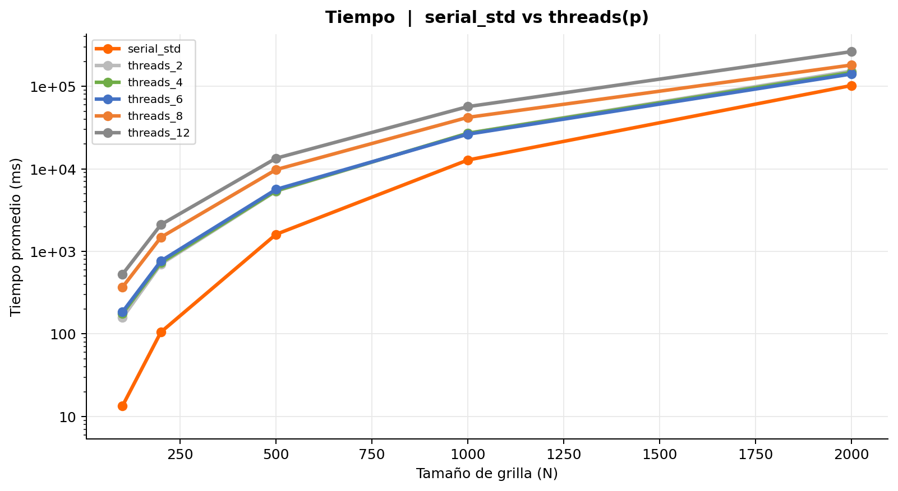
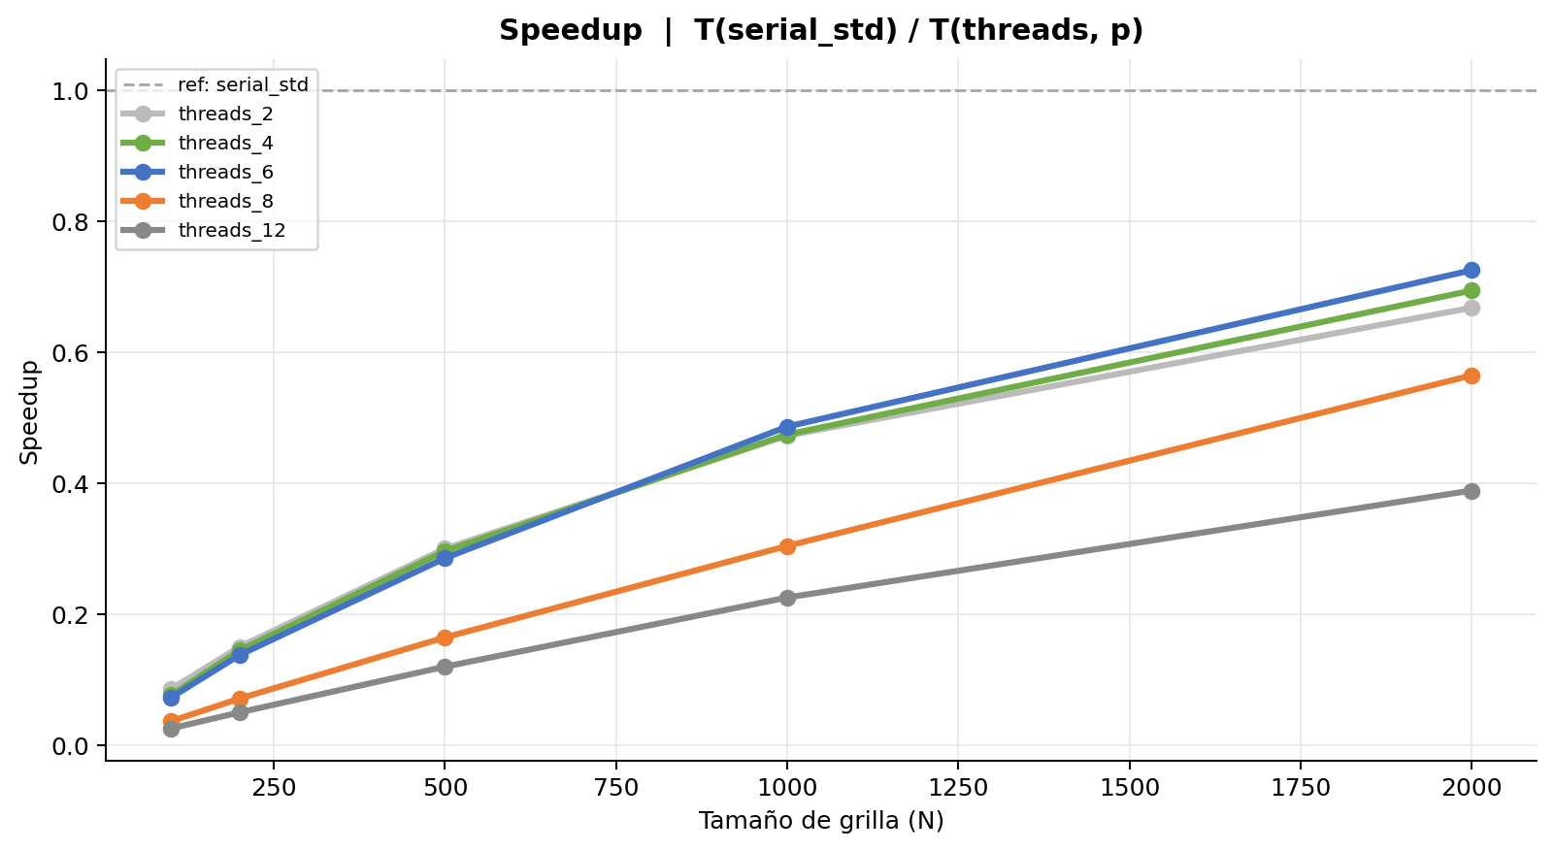
Hilos | serial_std vs threads(p) | ref = serial_std
Tabla 1 — Mediciones individuales (ms)
Secuencial estándar
Rep | N = 100 | N = 200 | N = 500 | N = 1K | N = 2K
1 | 13.485 | 104.554 | 1,607.344 | 12,853.034 | 101,865.591
2 | 13.473 | 104.353 | 1,607.068 | 12,768.891 | 101,887.225
3 | 13.480 | 108.838 | 1,606.918 | 12,760.332 | 101,883.992
4 | 13.435 | 104.659 | 1,607.093 | 12,756.565 | 103,268.970
5 | 13.457 | 105.043 | 1,606.484 | 12,766.743 | 101,807.259
6 | 13.523 | 108.869 | 1,606.633 | 12,860.143 | 104,178.280
7 | 13.435 | 104.370 | 1,607.711 | 12,858.129 | 101,852.757
8 | 13.449 | 104.391 | 1,607.186 | 12,853.141 | 101,879.812
9 | 13.535 | 104.357 | 1,608.238 | 12,757.168 | 102,672.574
10 | 13.463 | 104.299 | 1,630.843 | 12,764.037 | 102,183.326
Promedio | 13.474 | 105.373 | 1,609.552 | 12,799.818 | 102,347.979
Desv. Est. | 0.032 | 1.753 | 7.113 | 46.146 | 758.141
CV (%) | 0.24 | 1.66 | 0.44 | 0.36 | 0.74
Iter. prom. | 30,849 | 122,171 | 758,964 | 3,029,711 | 12,106,565

Hilos Jacobi (2 hilos)
Rep | N = 100 | N = 200 | N = 500 | N = 1K | N = 2K
1 | 157.822 | 705.245 | 5,372.185 | 27,011.860 | 153,210.044
2 | 160.471 | 710.206 | 5,447.951 | 27,212.804 | 152,927.110
3 | 157.649 | 703.300 | 5,343.549 | 27,063.949 | 153,908.703
4 | 156.590 | 699.754 | 5,417.084 | 27,158.230 | 153,717.194
5 | 158.136 | 698.422 | 5,347.245 | 27,091.218 | 152,709.856
6 | 157.820 | 703.807 | 5,340.632 | 27,065.733 | 152,954.619
7 | 155.843 | 706.846 | 5,352.716 | 27,092.917 | 152,498.490
8 | 158.289 | 693.350 | 5,323.858 | 27,074.253 | 153,681.982
9 | 156.311 | 701.442 | 5,339.348 | 26,956.859 | 153,184.315
10 | 155.688 | 697.576 | 5,334.491 | 27,052.981 | 152,823.486
Promedio | 157.462 | 701.995 | 5,361.906 | 27,078.080 | 153,161.580
Desv. Est. | 1.354 | 4.678 | 37.883 | 67.115 | 446.816
CV (%) | 0.86 | 0.67 | 0.71 | 0.25 | 0.29
Iter. prom. | 30,849 | 122,171 | 758,964 | 3,029,711 | 12,106,565

Hilos Jacobi (4 hilos)
Rep | N = 100 | N = 200 | N = 500 | N = 1K | N = 2K
1 | 176.127 | 730.492 | 5,436.843 | 26,982.576 | 147,931.982
2 | 177.852 | 732.197 | 5,457.987 | 27,063.888 | 147,160.055
3 | 175.164 | 730.108 | 5,486.308 | 27,034.641 | 147,862.817
4 | 176.077 | 729.006 | 5,429.368 | 26,953.470 | 147,398.610
5 | 176.904 | 732.678 | 5,470.165 | 26,977.122 | 147,605.403
6 | 176.729 | 727.326 | 5,398.750 | 26,951.863 | 147,145.051
7 | 175.893 | 722.088 | 5,414.286 | 26,972.009 | 147,709.300
8 | 176.830 | 723.678 | 5,397.974 | 26,980.774 | 147,580.360
9 | 176.140 | 730.826 | 5,404.481 | 26,898.525 | 147,732.255
10 | 176.243 | 726.244 | 5,408.015 | 26,963.269 | 145,472.275
Promedio | 176.396 | 728.464 | 5,430.418 | 26,977.814 | 147,359.811
Desv. Est. | 0.686 | 3.379 | 29.994 | 42.974 | 678.272
CV (%) | 0.39 | 0.46 | 0.55 | 0.16 | 0.46
Iter. prom. | 30,849 | 122,171 | 758,964 | 3,029,711 | 12,106,565

Hilos Jacobi (6 hilos)
Rep | N = 100 | N = 200 | N = 500 | N = 1K | N = 2K
1 | 186.486 | 768.488 | 5,657.680 | 26,468.021 | 140,077.056
2 | 185.224 | 765.488 | 5,620.728 | 26,540.348 | 140,503.313
3 | 186.842 | 770.199 | 5,776.196 | 26,421.040 | 142,347.985
4 | 185.101 | 766.516 | 5,630.878 | 26,191.487 | 141,003.304
5 | 186.026 | 769.096 | 5,622.571 | 26,757.165 | 142,963.499
6 | 185.464 | 766.343 | 5,607.573 | 26,566.649 | 140,281.447
7 | 184.770 | 763.260 | 5,616.388 | 26,427.430 | 140,647.017
8 | 184.682 | 763.273 | 5,616.987 | 25,642.611 | 141,145.810
9 | 183.745 | 764.800 | 5,600.273 | 26,090.978 | 141,611.742
10 | 184.129 | 761.340 | 5,594.978 | 25,909.752 | 139,877.442
Promedio | 185.247 | 765.880 | 5,634.425 | 26,301.548 | 141,045.861
Desv. Est. | 0.938 | 2.683 | 50.053 | 322.007 | 951.127
CV (%) | 0.51 | 0.35 | 0.89 | 1.22 | 0.67
Iter. prom. | 30,849 | 122,171 | 758,964 | 3,029,711 | 12,106,565

Hilos Jacobi (8 hilos)
Rep | N = 100 | N = 200 | N = 500 | N = 1K | N = 2K
1 | 372.701 | 1,490.956 | 9,751.340 | 41,920.319 | 180,635.434
2 | 366.051 | 1,474.892 | 9,802.560 | 42,103.542 | 181,313.474
3 | 368.484 | 1,465.042 | 9,795.067 | 42,080.392 | 180,736.287
4 | 369.055 | 1,471.761 | 9,794.885 | 42,032.315 | 181,154.813
5 | 370.719 | 1,494.518 | 9,703.643 | 41,977.259 | 180,891.438
6 | 374.330 | 1,483.212 | 9,814.812 | 42,260.191 | 181,526.651
7 | 366.340 | 1,471.925 | 9,776.524 | 42,201.921 | 181,477.879
8 | 367.717 | 1,482.406 | 9,805.043 | 41,988.741 | 180,668.672
9 | 370.324 | 1,494.635 | 9,756.911 | 42,051.566 | 181,625.174
10 | 369.764 | 1,489.910 | 9,852.763 | 42,073.742 | 181,678.829
Promedio | 369.548 | 1,481.926 | 9,785.355 | 42,068.999 | 181,170.865
Desv. Est. | 2.492 | 10.026 | 38.731 | 97.047 | 388.804
CV (%) | 0.67 | 0.68 | 0.40 | 0.23 | 0.21
Iter. prom. | 30,849 | 122,171 | 758,964 | 3,029,711 | 12,106,565

Hilos Jacobi (12 hilos)
Rep | N = 100 | N = 200 | N = 500 | N = 1K | N = 2K
1 | 537.436 | 2,120.820 | 13,490.437 | 56,718.615 | 262,992.086
2 | 528.062 | 2,111.218 | 13,452.715 | 56,745.200 | 263,234.116
3 | 527.627 | 2,110.245 | 13,441.654 | 56,857.548 | 262,705.520
4 | 531.344 | 2,110.730 | 13,451.734 | 56,750.654 | 263,345.750
5 | 529.955 | 2,105.150 | 13,456.565 | 56,873.242 | 263,393.686
6 | 526.976 | 2,109.049 | 13,449.475 | 56,771.259 | 263,191.397
7 | 529.474 | 2,108.304 | 13,442.232 | 56,775.843 | 263,638.572
8 | 528.715 | 2,107.598 | 13,428.584 | 56,921.664 | 263,179.819
9 | 527.347 | 2,106.016 | 13,402.554 | 56,635.342 | 263,084.218
10 | 526.409 | 2,101.832 | 13,390.045 | 56,697.636 | 262,657.147
Promedio | 529.335 | 2,109.096 | 13,440.600 | 56,774.700 | 263,142.231
Desv. Est. | 3.051 | 4.761 | 26.906 | 82.547 | 285.519
CV (%) | 0.58 | 0.23 | 0.20 | 0.15 | 0.11
Iter. prom. | 30,849 | 122,171 | 758,964 | 3,029,711 | 12,106,565

Tabla 2 — Promedio y Speedup (ref: serial_std)
Implementación | N=100 Avg (ms) | N=100 Speedup | N=200 Avg (ms) | N=200 Speedup | N=500 Avg (ms) | N=500 Speedup | N=1K Avg (ms) | N=1K Speedup | N=2K Avg (ms) | N=2K Speedup | Speedup Prom.
Secuencial estándar | 13.474 | 1.0000 | 105.373 | 1.0000 | 1,609.552 | 1.0000 | 12,799.818 | 1.0000 | 102,347.979 | 1.0000 | 1.00
Hilos Jacobi (2 hilos) | 157.462 | 0.0856 | 701.995 | 0.1501 | 5,361.906 | 0.3002 | 27,078.080 | 0.4727 | 153,161.580 | 0.6682
Hilos Jacobi (4 hilos) | 176.396 | 0.0764 | 728.464 | 0.1447 | 5,430.418 | 0.2964 | 26,977.814 | 0.4745 | 147,359.811 | 0.6945
Hilos Jacobi (6 hilos) | 185.247 | 0.0727 | 765.880 | 0.1376 | 5,634.425 | 0.2857 | 26,301.548 | 0.4867 | 141,045.861 | 0.7256
Hilos Jacobi (8 hilos) | 369.548 | 0.0365 | 1,481.926 | 0.0711 | 9,785.355 | 0.1645 | 42,068.999 | 0.3043 | 181,170.865 | 0.5649
Hilos Jacobi (12 hilos) | 529.335 | 0.0255 | 2,109.096 | 0.0500 | 13,440.600 | 0.1198 | 56,774.700 | 0.2254 | 263,142.231 | 0.3889

3. Procesos
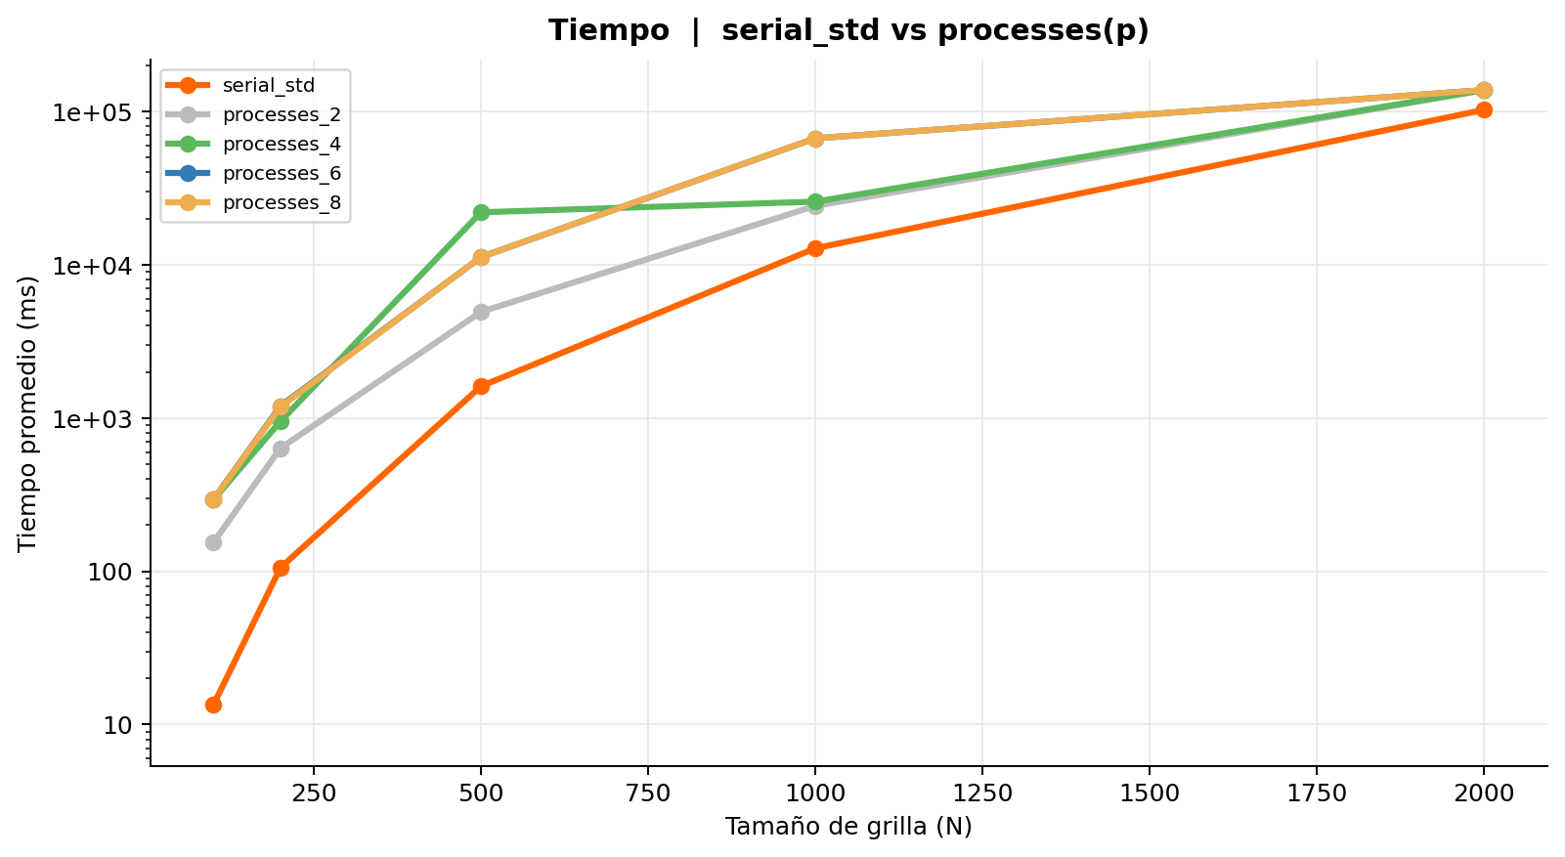
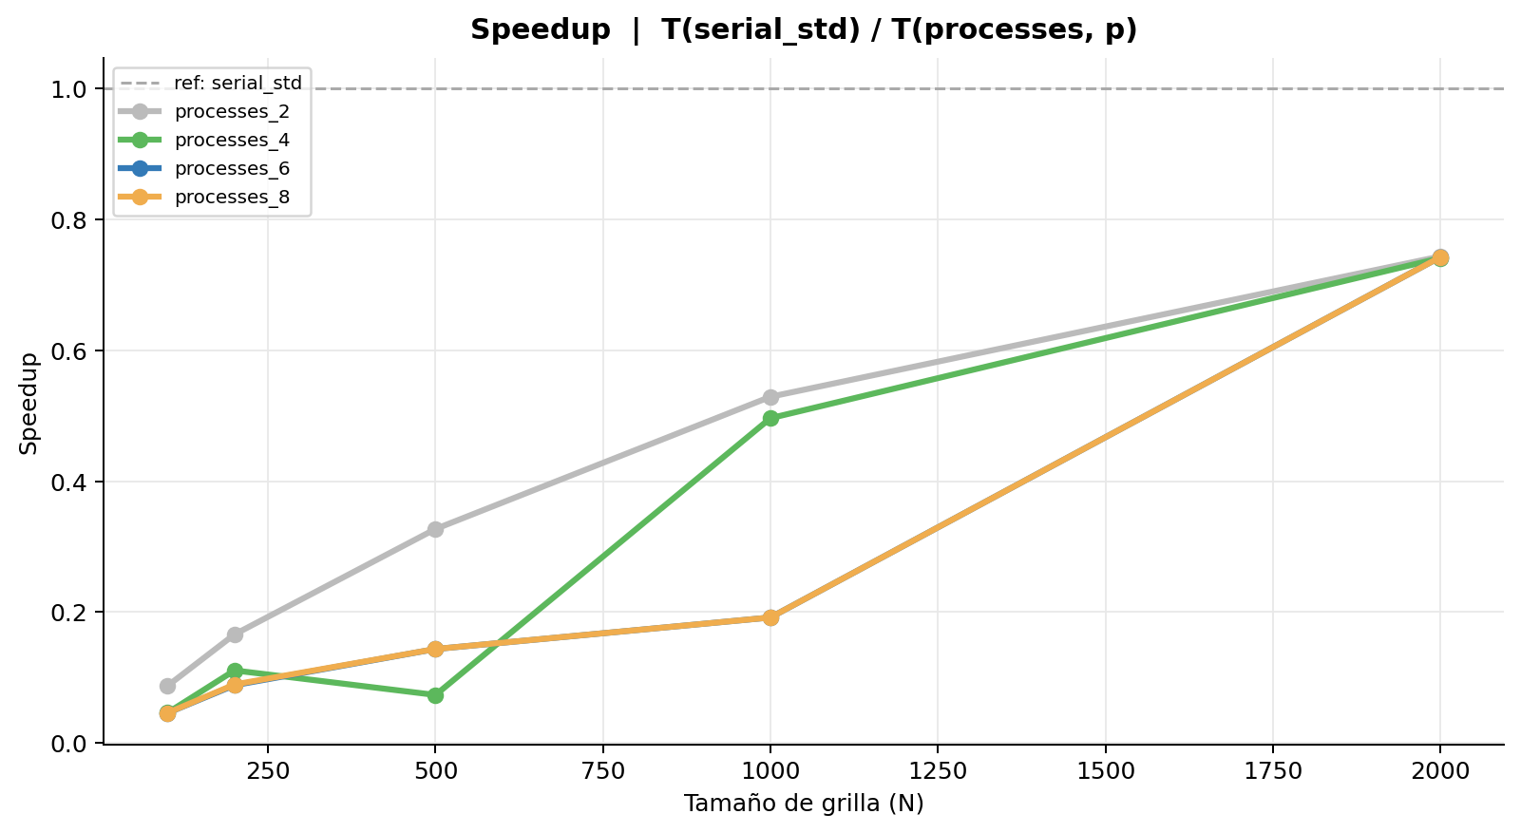
Procesos | serial_std vs processes(p) | ref = serial_std
Tabla 1 — Mediciones individuales (ms)
Secuencial estándar
Rep | N = 100 | N = 200 | N = 500 | N = 1K | N = 2K
1 | 13.485 | 104.554 | 1,607.344 | 12,853.034 | 101,865.591
2 | 13.473 | 104.353 | 1,607.068 | 12,768.891 | 101,887.225
3 | 13.480 | 108.838 | 1,606.918 | 12,760.332 | 101,883.992
4 | 13.435 | 104.659 | 1,607.093 | 12,756.565 | 103,268.970
5 | 13.457 | 105.043 | 1,606.484 | 12,766.743 | 101,807.259
6 | 13.523 | 108.869 | 1,606.633 | 12,860.143 | 104,178.280
7 | 13.435 | 104.370 | 1,607.711 | 12,858.129 | 101,852.757
8 | 13.449 | 104.391 | 1,607.186 | 12,853.141 | 101,879.812
9 | 13.535 | 104.357 | 1,608.238 | 12,757.168 | 102,672.574
10 | 13.463 | 104.299 | 1,630.843 | 12,764.037 | 102,183.326
Promedio | 13.474 | 105.373 | 1,609.552 | 12,799.818 | 102,347.979
Desv. Est. | 0.032 | 1.753 | 7.113 | 46.146 | 758.141
CV (%) | 0.24 | 1.66 | 0.44 | 0.36 | 0.74
Iter. prom. | 30,849 | 122,171 | 758,964 | 3,029,711 | 12,106,565

Procesos fork (2 procesos)
Rep | N = 100 | N = 200 | N = 500 | N = 1K | N = 2K
1 | 159.314 | 647.072 | 5,061.576 | 24,060.141 | 134,730.831
2 | 151.236 | 643.892 | 4,889.828 | 24,161.518 | 134,779.447
3 | 151.554 | 649.976 | 4,952.508 | 24,077.896 | 134,084.360
4 | 150.497 | 621.791 | 4,846.296 | 24,009.528 | 139,853.408
5 | 153.805 | 620.181 | 4,920.931 | 24,299.055 | 135,015.511
6 | 159.260 | 615.440 | 4,912.541 | 24,322.951 | 135,984.363
7 | 159.726 | 643.312 | 4,927.486 | 24,242.024 | 135,430.301
8 | 150.838 | 657.887 | 4,896.349 | 24,162.075 | 135,367.365
9 | 153.953 | 621.855 | 4,909.384 | 24,276.520 | 135,957.822
10 | 155.284 | 632.432 | 4,906.857 | 24,284.873 | 154,912.622
Promedio | 154.547 | 635.384 | 4,922.376 | 24,189.658 | 137,611.603
Desv. Est. | 3.511 | 14.130 | 53.239 | 105.997 | 5,958.436
CV (%) | 2.27 | 2.22 | 1.08 | 0.44 | 4.33
Iter. prom. | 30,849 | 122,171 | 758,964 | 3,029,711 | 12,106,565

Procesos fork (4 procesos)
Rep | N = 100 | N = 200 | N = 500 | N = 1K | N = 2K
1 | 290.129 | 839.794 | 22,056.950 | 30,111.016 | 137,805.737
2 | 321.441 | 993.066 | 21,799.655 | 27,029.179 | 138,231.354
3 | 275.659 | 953.205 | 22,784.581 | 25,341.042 | 137,798.848
4 | 283.415 | 987.107 | 21,663.789 | 25,738.205 | 138,295.950
5 | 285.810 | 909.934 | 22,015.519 | 24,770.663 | 138,199.389
6 | 296.703 | 1,018.015 | 24,033.877 | 25,087.388 | 137,705.741
7 | 310.821 | 984.412 | 21,715.531 | 25,049.319 | 137,865.867
8 | 276.985 | 904.425 | 21,882.521 | 24,952.263 | 138,062.677
9 | 302.348 | 1,015.917 | 21,937.108 | 24,981.268 | 137,890.385
10 | 287.975 | 908.090 | 19,830.721 | 24,805.844 | 139,015.993
Promedio | 293.129 | 951.397 | 21,972.025 | 25,786.619 | 138,087.194
Desv. Est. | 14.006 | 55.643 | 985.165 | 1,575.329 | 365.487
CV (%) | 4.78 | 5.85 | 4.48 | 6.11 | 0.26
Iter. prom. | 57,136 | 171,041 | 3,377,076 | 3,174,419 | 12,148,307

Procesos fork (6 procesos)
Rep | N = 100 | N = 200 | N = 500 | N = 1K | N = 2K
1 | 294.936 | 1,195.328 | 11,220.918 | 66,772.918 | 137,806.737
2 | — | — | — | — | —
3 | — | — | — | — | —
4 | — | — | — | — | —
5 | — | — | — | — | —
6 | — | — | — | — | —
7 | — | — | — | — | —
8 | — | — | — | — | —
9 | — | — | — | — | —
10 | — | — | — | — | —
Promedio | 294.936 | 1,195.328 | 11,220.918 | 66,772.918 | 137,806.737
Desv. Est. | 0.000 | 0.000 | 0.000 | 0.000 | 0.000
CV (%) | 0.00 | 0.00 | 0.00 | 0.00 | 0.00
Iter. prom. | 72,093 | 305,050 | 2,479,060 | 7,904,234 | 12,127,661

Procesos fork (8 procesos)
Rep | N = 100 | N = 200 | N = 500 | N = 1K | N = 2K
1 | 293.926 | 1,194.348 | 11,221.118 | 66,773.118 | 137,805.257
2 | 294.126 | 1,135.128 | 11,210.118 | 66,774.228 | 137,815.137
3 | 294.136 | 1,196.328 | 11,211.118 | 66,773.418 | 137,806.457
4 | 294.332 | 1,195.218 | 11,219.819 | 66,771.918 | 137,815.737
5 | — | — | — | — | —
6 | — | — | — | — | —
7 | — | — | — | — | —
8 | — | — | — | — | —
9 | — | — | — | — | —
10 | — | — | — | — | —
Promedio | 294.130 | 1,180.255 | 11,215.543 | 66,773.171 | 137,810.647
Desv. Est. | 0.144 | 26.064 | 4.959 | 0.829 | 4.813
CV (%) | 0.05 | 2.21 | 0.04 | 0.00 | 0.00
Iter. prom. | 72,093 | 305,050 | 2,479,060 | 7,904,234 | 12,127,661

Tabla 2 — Promedio y Speedup (ref: serial_std)
Implementación | N=100 Avg (ms) | N=100 Speedup | N=200 Avg (ms) | N=200 Speedup | N=500 Avg (ms) | N=500 Speedup | N=1K Avg (ms) | N=1K Speedup | N=2K Avg (ms) | N=2K Speedup | Speedup Prom.
Secuencial estándar | 13.474 | 1.0000 | 105.373 | 1.0000 | 1,609.552 | 1.0000 | 12,799.818 | 1.0000 | 102,347.979 | 1.0000 | 1.00
Procesos fork (2 procesos) | 154.547 | 0.0872 | 635.384 | 0.1658 | 4,922.376 | 0.3270 | 24,189.658 | 0.5291 | 137,611.603 | 0.7437
Procesos fork (4 procesos) | 293.129 | 0.0460 | 951.397 | 0.1108 | 21,972.025 | 0.0733 | 25,786.619 | 0.4964 | 138,087.194 | 0.7412
Procesos fork (6 procesos) | 294.936 | 0.0457 | 1,195.328 | 0.0882 | 11,220.918 | 0.1434 | 66,772.918 | 0.1917 | 137,806.737 | 0.7427
Procesos fork (8 procesos) | 294.130 | 0.0458 | 1,180.255 | 0.0893 | 11,215.543 | 0.1435 | 66,773.171 | 0.1917 | 137,810.647 | 0.7427

4. Correlacion
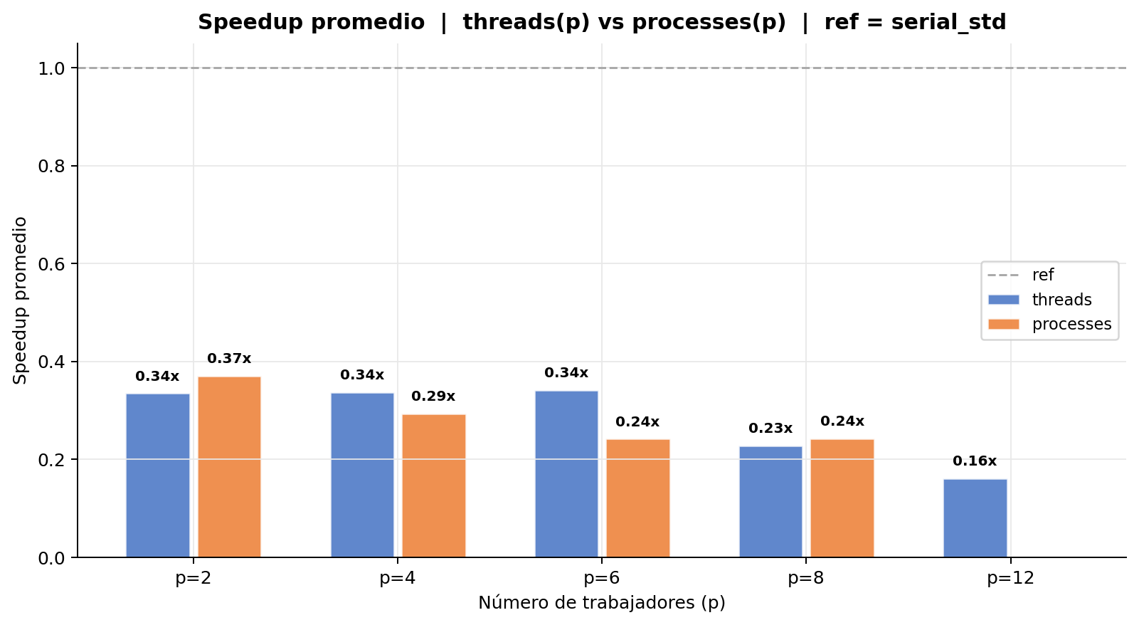
Correlación | threads(p) vs processes(p) | Speedup = T(serial_std) / T(impl)
N = 100 | serial_std avg: 13.5 ms
p | Hilos (ms) | Hilos sp | Hilos iters | Procesos (ms) | Procesos sp | Procesos iters
2 | 157.462 | 0.0856 | 30,849 | 154.547 | 0.0872 | 30,849
4 | 176.396 | 0.0764 | 30,849 | 293.129 | 0.0460 | 57,136
6 | 185.247 | 0.0727 | 30,849 | 294.936 | 0.0457 | 72,093
8 | 369.549 | 0.0365 | 30,849 | 294.130 | 0.0458 | 72,093
12 | 529.335 | 0.0255 | 30,849 | — | — | —

N = 200 | serial_std avg: 105.4 ms
p | Hilos (ms) | Hilos sp | Hilos iters | Procesos (ms) | Procesos sp | Procesos iters
2 | 701.995 | 0.1501 | 122,171 | 635.384 | 0.1658 | 122,171
4 | 728.464 | 0.1447 | 122,171 | 951.397 | 0.1108 | 171,041
6 | 765.880 | 0.1376 | 122,171 | 1,195.328 | 0.0882 | 305,050
8 | 1,481.926 | 0.0711 | 122,171 | 1,180.256 | 0.0893 | 305,050
12 | 2,109.096 | 0.0500 | 122,171 | — | — | —

N = 500 | serial_std avg: 1,609.6 ms
p | Hilos (ms) | Hilos sp | Hilos iters | Procesos (ms) | Procesos sp | Procesos iters
2 | 5,361.906 | 0.3002 | 758,964 | 4,922.376 | 0.3270 | 758,964
4 | 5,430.418 | 0.2964 | 758,964 | 21,972.025 | 0.0733 | 3,377,076
6 | 5,634.425 | 0.2857 | 758,964 | 11,220.918 | 0.1434 | 2,479,060
8 | 9,785.355 | 0.1645 | 758,964 | 11,215.543 | 0.1435 | 2,479,060
12 | 13,440.600 | 0.1198 | 758,964 | — | — | —

N = 1K | serial_std avg: 12,799.8 ms
p | Hilos (ms) | Hilos sp | Hilos iters | Procesos (ms) | Procesos sp | Procesos iters
2 | 27,078.080 | 0.4727 | 3,029,711 | 24,189.658 | 0.5291 | 3,029,711
4 | 26,977.814 | 0.4745 | 3,029,711 | 25,786.619 | 0.4964 | 3,174,419
6 | 26,301.548 | 0.4867 | 3,029,711 | 66,772.918 | 0.1917 | 7,904,234
8 | 42,068.999 | 0.3043 | 3,029,711 | 66,773.171 | 0.1917 | 7,904,234
12 | 56,774.700 | 0.2254 | 3,029,711 | — | — | —

N = 2K | serial_std avg: 102,348.0 ms
p | Hilos (ms) | Hilos sp | Hilos iters | Procesos (ms) | Procesos sp | Procesos iters
2 | 153,161.580 | 0.6682 | 12,106,565 | 137,611.603 | 0.7437 | 12,106,565
4 | 147,359.811 | 0.6945 | 12,106,565 | 138,087.194 | 0.7412 | 12,148,307
6 | 141,045.862 | 0.7256 | 12,106,565 | 137,806.737 | 0.7427 | 12,127,661
8 | 181,170.865 | 0.5649 | 12,106,565 | 137,810.647 | 0.7427 | 12,127,661
12 | 263,142.231 | 0.3889 | 12,106,565 | — | — | —

5. Comparacion final
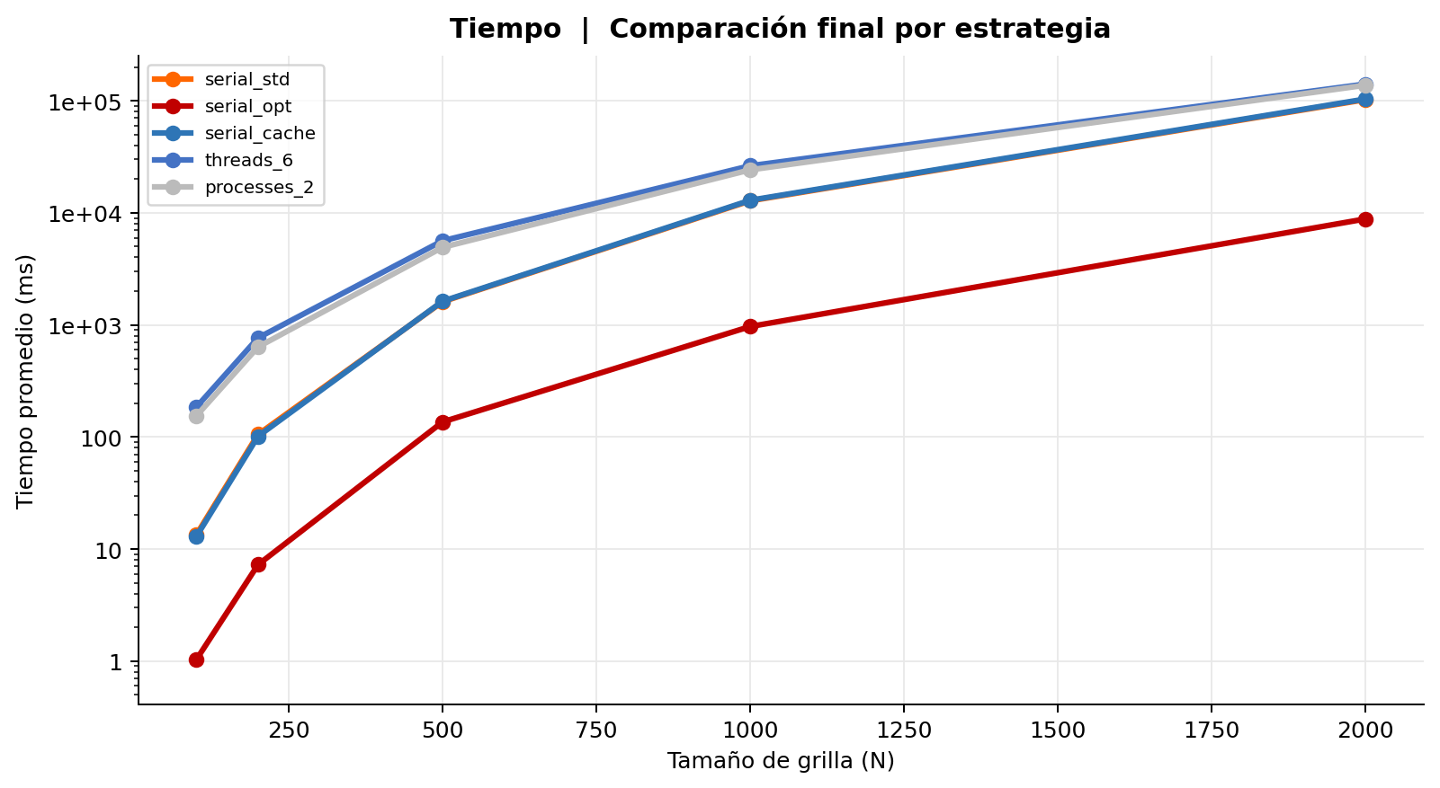
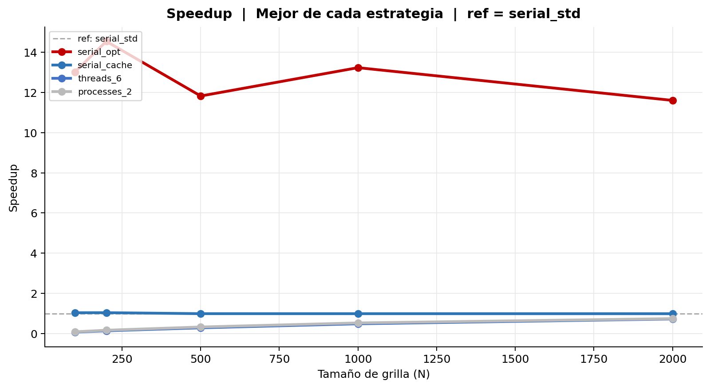
Comparación final | Mejor de cada estrategia | ref = serial_std
Tabla 1 — Mediciones individuales (ms)
Secuencial estándar
Rep | N = 100 | N = 200 | N = 500 | N = 1K | N = 2K
1 | 13.485 | 104.554 | 1,607.344 | 12,853.034 | 101,865.591
2 | 13.473 | 104.353 | 1,607.068 | 12,768.891 | 101,887.225
3 | 13.480 | 108.838 | 1,606.918 | 12,760.332 | 101,883.992
4 | 13.435 | 104.659 | 1,607.093 | 12,756.565 | 103,268.970
5 | 13.457 | 105.043 | 1,606.484 | 12,766.743 | 101,807.259
6 | 13.523 | 108.869 | 1,606.633 | 12,860.143 | 104,178.280
7 | 13.435 | 104.370 | 1,607.711 | 12,858.129 | 101,852.757
8 | 13.449 | 104.391 | 1,607.186 | 12,853.141 | 101,879.812
9 | 13.535 | 104.357 | 1,608.238 | 12,757.168 | 102,672.574
10 | 13.463 | 104.299 | 1,630.843 | 12,764.037 | 102,183.326
Promedio | 13.474 | 105.373 | 1,609.552 | 12,799.818 | 102,347.979
Desv. Est. | 0.032 | 1.753 | 7.113 | 46.146 | 758.141
CV (%) | 0.24 | 1.66 | 0.44 | 0.36 | 0.74
Iter. prom. | 30,849 | 122,171 | 758,964 | 3,029,711 | 12,106,565

Secuencial optimizado (-O3 full)
Rep | N = 100 | N = 200 | N = 500 | N = 1K | N = 2K
1 | 1.012 | 7.394 | 115.563 | 921.707 | 8,757.090
2 | 1.085 | 7.217 | 116.986 | 1,148.103 | 8,768.079
3 | 1.101 | 7.265 | 116.326 | 922.216 | 8,775.448
4 | 1.025 | 7.302 | 116.660 | 921.968 | 8,762.380
5 | 1.070 | 7.169 | 116.468 | 1,147.471 | 9,021.799
6 | 1.007 | 7.353 | 116.289 | 921.831 | 8,848.660
7 | 0.990 | 7.176 | 116.820 | 921.562 | 8,949.440
8 | 1.015 | 7.195 | 116.716 | 922.439 | 8,798.499
9 | 1.013 | 7.119 | 116.733 | 921.480 | 8,757.029
10 | 1.031 | 7.263 | 312.693 | 923.362 | 8,758.265
Promedio | 1.035 | 7.245 | 136.125 | 967.214 | 8,819.669
Desv. Est. | 0.035 | 0.082 | 58.857 | 90.288 | 88.597
CV (%) | 3.41 | 1.13 | 43.24 | 9.33 | 1.00
Iter. prom. | 30,849 | 122,171 | 758,964 | 3,029,711 | 12,106,565

Secuencial alineado a cache
Rep | N = 100 | N = 200 | N = 500 | N = 1K | N = 2K
1 | 13.014 | 101.029 | 1,624.725 | 12,909.829 | 103,373.955
2 | 12.968 | 100.649 | 1,624.481 | 12,993.469 | 103,053.953
3 | 12.994 | 107.701 | 1,624.126 | 12,899.790 | 103,318.213
4 | 12.978 | 100.694 | 1,624.149 | 12,902.386 | 103,687.709
5 | 12.995 | 100.565 | 1,624.341 | 13,088.551 | 103,016.980
6 | 12.996 | 100.687 | 1,628.453 | 13,014.313 | 104,689.948
7 | 12.990 | 100.652 | 1,623.857 | 12,908.891 | 105,579.004
8 | 12.996 | 100.697 | 1,634.294 | 12,906.330 | 103,145.986
9 | 12.976 | 100.607 | 1,623.713 | 12,894.717 | 103,154.177
10 | 12.975 | 100.647 | 1,625.170 | 12,905.244 | 103,056.091
Promedio | 12.988 | 101.393 | 1,625.731 | 12,942.352 | 103,607.602
Desv. Est. | 0.013 | 2.106 | 3.134 | 63.004 | 811.225
CV (%) | 0.10 | 2.08 | 0.19 | 0.49 | 0.78
Iter. prom. | 30,849 | 122,171 | 758,964 | 3,029,711 | 12,106,565

Hilos Jacobi (6 hilos)
Rep | N = 100 | N = 200 | N = 500 | N = 1K | N = 2K
1 | 186.486 | 768.488 | 5,657.680 | 26,468.021 | 140,077.056
2 | 185.224 | 765.488 | 5,620.728 | 26,540.348 | 140,503.313
3 | 186.842 | 770.199 | 5,776.196 | 26,421.040 | 142,347.985
4 | 185.101 | 766.516 | 5,630.878 | 26,191.487 | 141,003.304
5 | 186.026 | 769.096 | 5,622.571 | 26,757.165 | 142,963.499
6 | 185.464 | 766.343 | 5,607.573 | 26,566.649 | 140,281.447
7 | 184.770 | 763.260 | 5,616.388 | 26,427.430 | 140,647.017
8 | 184.682 | 763.273 | 5,616.987 | 25,642.611 | 141,145.810
9 | 183.745 | 764.800 | 5,600.273 | 26,090.978 | 141,611.742
10 | 184.129 | 761.340 | 5,594.978 | 25,909.752 | 139,877.442
Promedio | 185.247 | 765.880 | 5,634.425 | 26,301.548 | 141,045.861
Desv. Est. | 0.938 | 2.683 | 50.053 | 322.007 | 951.127
CV (%) | 0.51 | 0.35 | 0.89 | 1.22 | 0.67
Iter. prom. | 30,849 | 122,171 | 758,964 | 3,029,711 | 12,106,565

Procesos fork (2 procesos)
Rep | N = 100 | N = 200 | N = 500 | N = 1K | N = 2K
1 | 159.314 | 647.072 | 5,061.576 | 24,060.141 | 134,730.831
2 | 151.236 | 643.892 | 4,889.828 | 24,161.518 | 134,779.447
3 | 151.554 | 649.976 | 4,952.508 | 24,077.896 | 134,084.360
4 | 150.497 | 621.791 | 4,846.296 | 24,009.528 | 139,853.408
5 | 153.805 | 620.181 | 4,920.931 | 24,299.055 | 135,015.511
6 | 159.260 | 615.440 | 4,912.541 | 24,322.951 | 135,984.363
7 | 159.726 | 643.312 | 4,927.486 | 24,242.024 | 135,430.301
8 | 150.838 | 657.887 | 4,896.349 | 24,162.075 | 135,367.365
9 | 153.953 | 621.855 | 4,909.384 | 24,276.520 | 135,957.822
10 | 155.284 | 632.432 | 4,906.857 | 24,284.873 | 154,912.622
Promedio | 154.547 | 635.384 | 4,922.376 | 24,189.658 | 137,611.603
Desv. Est. | 3.511 | 14.130 | 53.239 | 105.997 | 5,958.436
CV (%) | 2.27 | 2.22 | 1.08 | 0.44 | 4.33
Iter. prom. | 30,849 | 122,171 | 758,964 | 3,029,711 | 12,106,565

Tabla 2 — Promedio y Speedup (ref: serial_std)
Implementación | N=100 Avg (ms) | N=100 Speedup | N=200 Avg (ms) | N=200 Speedup | N=500 Avg (ms) | N=500 Speedup | N=1K Avg (ms) | N=1K Speedup | N=2K Avg (ms) | N=2K Speedup | Speedup Prom.
Secuencial estándar | 13.474 | 1.0000 | 105.373 | 1.0000 | 1,609.552 | 1.0000 | 12,799.818 | 1.0000 | 102,347.979 | 1.0000 | 1.00
Secuencial optimizado (-O3 full) | 1.035 | 13.0191 | 7.245 | 14.5437 | 136.125 | 11.8240 | 967.214 | 13.2337 | 8,819.669 | 11.6045
Secuencial alineado a cache | 12.988 | 1.0374 | 101.393 | 1.0393 | 1,625.731 | 0.9900 | 12,942.352 | 0.9890 | 103,607.602 | 0.9878
Hilos Jacobi (6 hilos) | 185.247 | 0.0727 | 765.880 | 0.1376 | 5,634.425 | 0.2857 | 26,301.548 | 0.4867 | 141,045.861 | 0.7256
Procesos fork (2 procesos) | 154.547 | 0.0872 | 635.384 | 0.1658 | 4,922.376 | 0.3270 | 24,189.658 | 0.5291 | 137,611.603 | 0.7437

